투두리스트
[2024.01.06 오빠두엑셀 라이브 161회] - 월별 투두리스트 만들기
일별 진행 현황
전체 진행 현황
① 날짜 관련 기초 함수 및 서식
② 셀 서식으로 체크박스 만드는 방법
③ 조건부서식으로 각 주차별 다른 배경색 적용하기
④ 차트로 데이터 시각화하기
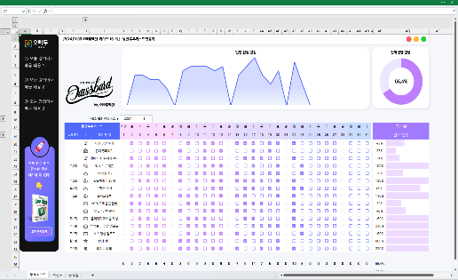



 | 년도와 월을 선택하세요 ▶ | 2024 |  | 1
주번호 |  | 1 | 1 | 1 | 1 | 1 | 1 | 1 | 2 | 2 | 2 | 2 | 2 | 2 | 2 | 3 | 3 | 3 | 3 | 3 | 3 | 3 | 4 | 4 | 4 | 4 | 4 | 4 | 4 | 5 | 5 | 5
일번호 |  | 1 | 2 | 3 | 4 | 5 | 6 | 7 | 8 | 9 | 10 | 11 | 12 | 13 | 14 | 15 | 16 | 17 | 18 | 19 | 20 | 21 | 22 | 23 | 24 | 25 | 26 | 27 | 28 | 29 | 30 | 31
월간 투두 리스트 (요일) |  | 월 | 화 | 수 | 목 | 금 | 토 | 일 | 월 | 화 | 수 | 목 | 금 | 토 | 일 | 월 | 화 | 수 | 목 | 금 | 토 | 일 | 월 | 화 | 수 | 목 | 금 | 토 | 일 | 월 | 화 | 수 | 항목별

진짜 실무에 꼭
필요한 엑셀
여기에 다 있다!
교재 구매하기
# | 해야 할 일 | 2024-01-01 | 2024-01-02 | 2024-01-03 | 2024-01-04 | 2024-01-05 | 2024-01-06 | 2024-01-07 | 2024-01-08 | 2024-01-09 | 2024-01-10 | 2024-01-11 | 2024-01-12 | 2024-01-13 | 2024-01-14 | 2024-01-15 | 2024-01-16 | 2024-01-17 | 2024-01-18 | 2024-01-19 | 2024-01-20 | 2024-01-21 | 2024-01-22 | 2024-01-23 | 2024-01-24 | 2024-01-25 | 2024-01-26 | 2024-01-27 | 2024-01-28 | 2024-01-29 | 2024-01-30 | 2024-01-31 | 완료 현황
 | 아침 명상 하기
 | 침대 정리하기
 | 밖에서 30분이상 걷기
 | 책 읽기 (30분)

